CE
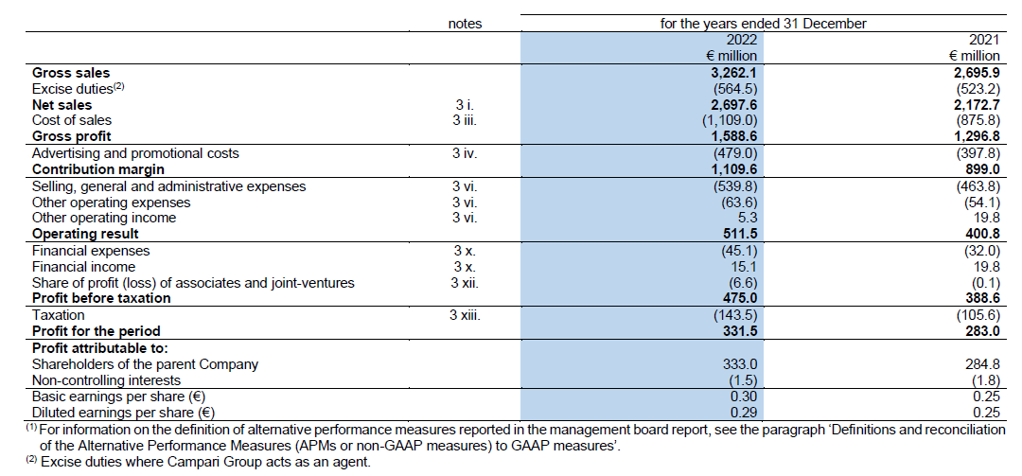

SP Attivo
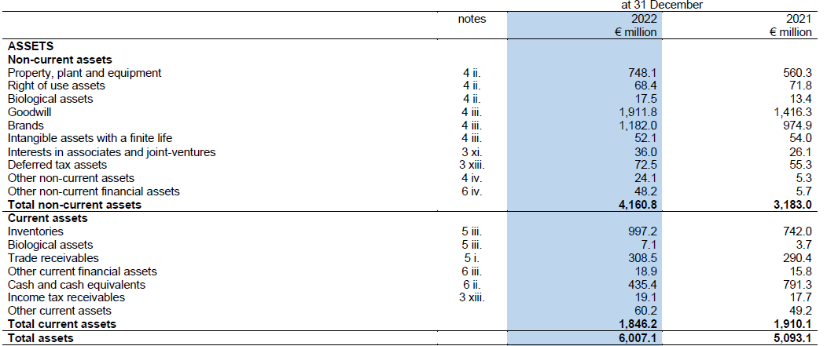

SP Passivo
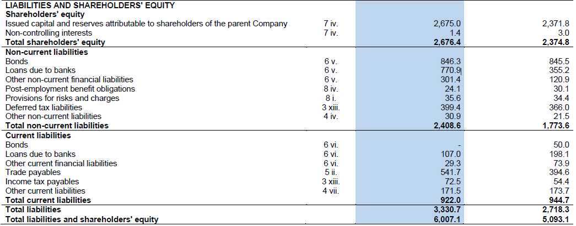

score quantitativo Campari
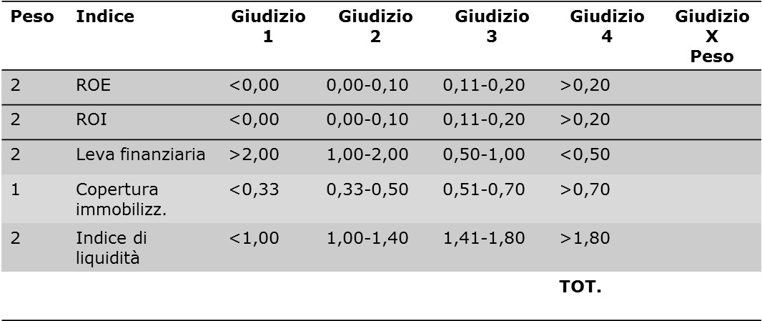
Poste del bilancio 2020 | in migliaia di euro
Poste dello Stato Patrimoniale | Campari
Attivo non corrente | 4,160.80
Attivo corrente | 1,846.20
Capitale investito (totale attivo) | 6,007.00
Capitale proprio | 2,676.40
Passivo non corrente | 2,408.60
Passivo corrente | 922.00
Debiti (capitale di terzi) | 3,330.60
Poste del conto Economico
Reddito operativo | 511.50
Utile netto | 331.50

 | calcolo indice | score
ROE | 0.12 | 6
ROI | 0.09 | 4
Leva | 1.24 | 4
Copertura imm. | 0.64 | 3
Indice di liquidità | 2.00 | 8
 | TOT. | 25

score qualitativo Campari
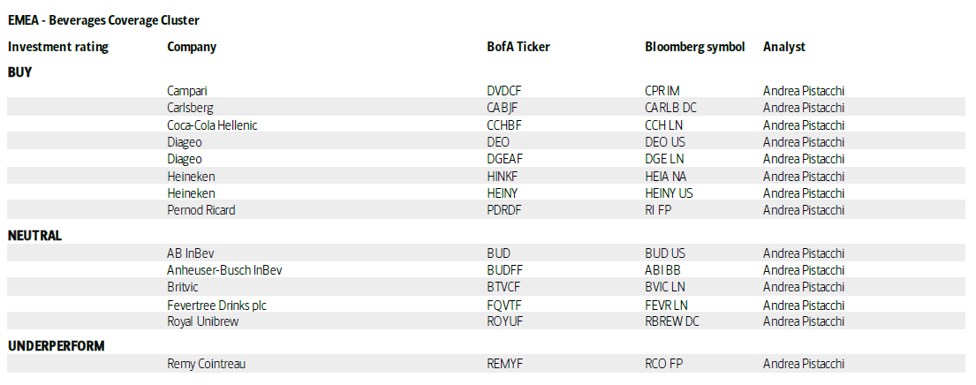

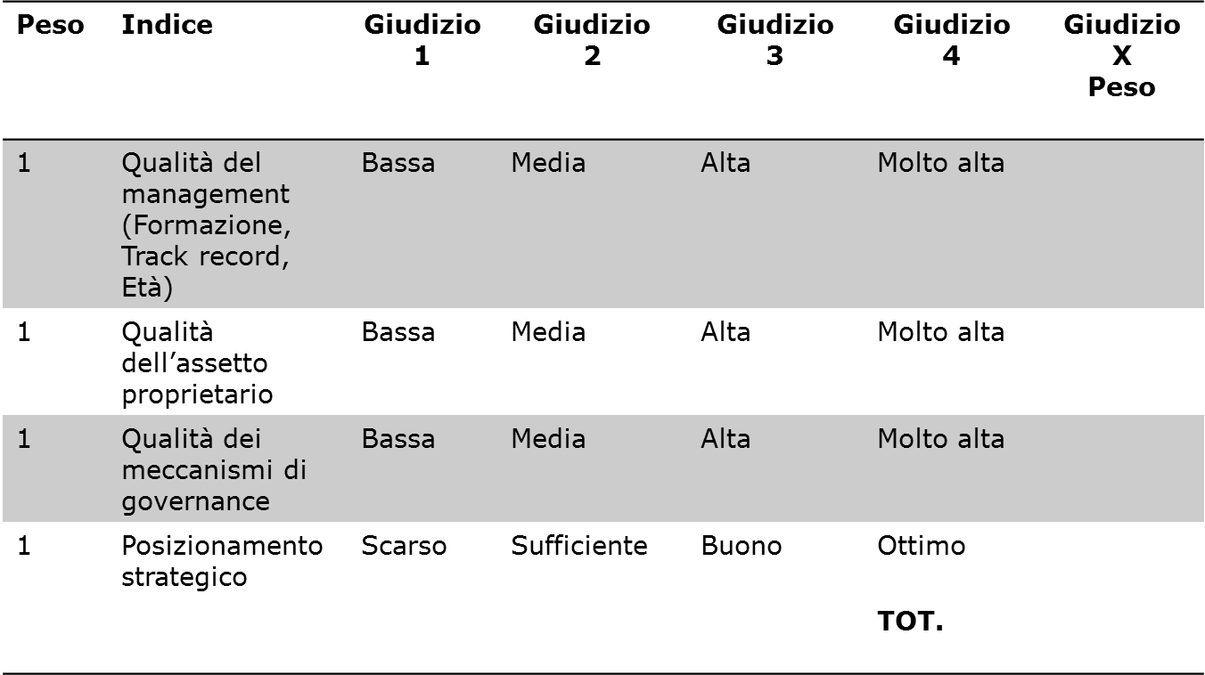

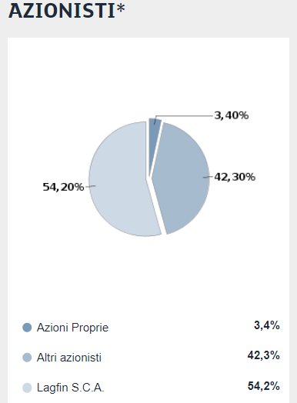
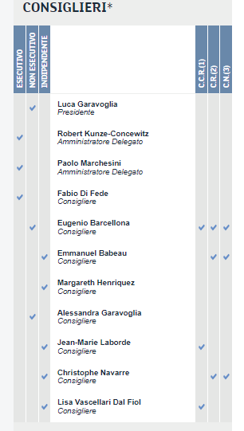
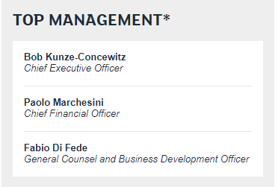

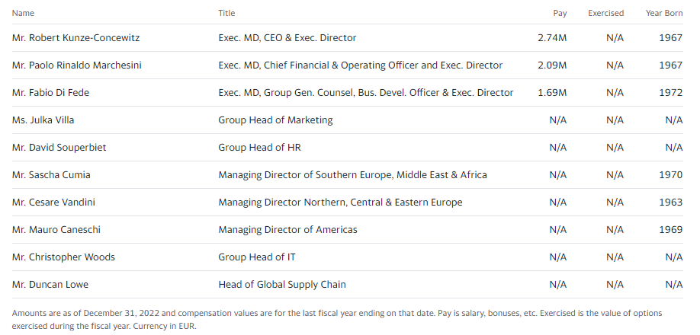

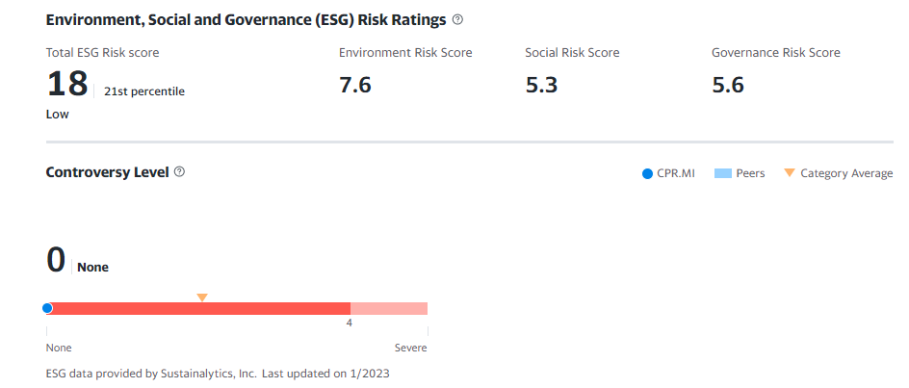

Score complessivo
50-52
46-49
42-45
38-41
34-37
30-33
26-29
22-25
18-21
13-17

AAA
AA
A
BBB
BB
D
B
CCC
C
CC

Impresa molto
solida
Impresa solida
Impresa forte rischio
di default

Score quantitativo | 25
Score qualitativo | 12
Score complessivo | 37

